行政事業レビューシート
 |  |  |  |  |  |  |  |  |  |  |  |  |  |  |  |  |  |  |  |  |  | 事業番号 |  |  |  |  |  | 0346
平成２８年度行政事業レビューシート |  |  |  |  |  |  |  |  |  |  |  |  |  |  |  |  |  |  |  |  | （ | 国土交通省 |  |  |  |  |  |  |  |  | ）
事業名 |  |  |  | 建設業における法令遵守の徹底 |  |  |  |  |  |  |  |  |  |  |  | 担当部局庁 |  |  | 土地・建設産業局 |  |  |  |  |  | 作成責任者
事業開始年度 |  |  |  | 昭和５４年度 |  |  |  | 事業終了 （予定）年度 |  |  |  | 終了予定なし |  |  |  | 担当課室 |  |  | 建設業課建設業適正取引推進指導室 |  |  |  |  |  | 室長 川浪 信吾
会計区分 |  |  |  | 一般会計
根拠法令 （具体的な 条項も記載） |  |  |  | 建設業法第31条、第41条 |  |  |  |  |  |  |  |  |  |  |  | 関係する計画、通知等 |  |  | 「建設産業の再生と発展のための方策2012」 平成24年7月4日建設産業戦略会議とりまとめ
主要政策・施策 |  |  |  | - |  |  |  |  |  |  |  |  |  |  |  | 主要経費 |  |  | その他の事項経費
事業の目的 （目指す姿を簡潔に。3行程度以内） |  |  |  | 建設投資が急速に減少する中で、技術と経営に優れた企業が生き残り、成長することを促す競争を実現するため、都道府県と連携し、法令遵守の徹底をはじめとする公正な競争基盤を確立することを目的とする。
事業概要 （5行程度以内。別添可） |  |  |  | 建設業における取引の適正化を図るため、下請取引等実態調査や立入検査等の実施を通じて建設業者に対する指導の徹底を図るとともに、建設工事の契約上のトラブルに関する相談窓口を設けて、請負契約の適正化を図る。さらに、適正な技術者配置の徹底に向けた検討のため、技術者による現場施工の実態等を調査する。
実施方法 |  |  |  | 委託・請負
予算額・ 執行額 （単位:百万円） |  |  |  |  |  |  |  |  | 25年度 |  |  |  |  | 26年度 |  |  |  | 27年度 |  |  |  |  | 28年度 |  |  | 29年度要求
 |  |  |  | 予算の状況 | 当初予算 |  |  |  | 117 |  |  |  |  | 101 |  |  |  | 105 |  |  |  |  | 91 |  |  | 83
 |  |  |  |  | 補正予算 |  |  |  | - |  |  |  |  | - |  |  |  | - |  |  |  |  | -
 |  |  |  |  | 前年度から繰越し |  |  |  | - |  |  |  |  | - |  |  |  | - |  |  |  |  | - |  |  | -
 |  |  |  |  | 翌年度へ繰越し |  |  |  | - |  |  |  |  | - |  |  |  | - |  |  |  |  | -
 |  |  |  |  | 予備費等 |  |  |  | - |  |  |  |  | - |  |  |  | - |  |  |  |  | -
 |  |  |  |  | 計 |  |  |  | 117 |  |  |  |  | 101 |  |  |  | 105 |  |  |  |  | 91 |  |  | 83
 |  |  |  | 執行額 |  |  |  |  | 113 |  |  |  |  | 99 |  |  |  | 104
 |  |  |  | 執行率（％） |  |  |  |  | 97% |  |  |  |  | 98% |  |  |  | 99%
成果目標及び成果実績 （アウトカム） |  |  |  | 定量的な成果目標 |  |  |  |  | 成果指標 |  |  |  |  |  |  |  | 単位 |  | 25年度 |  | 26年度 |  |  | 27年度 | 中間目標 |  |  |  | 目標最終年度
 |  |  |  |  |  |  |  |  |  |  |  |  |  |  |  |  |  |  |  |  |  |  |  |  | - |  | 年度 |  | 30 | 年度
 |  |  |  | 請負契約の書面による締結を行っている建設業者の割合を８割に引き上げる |  |  |  |  | 請負契約の書面による締結を行っている建設業者の割合 |  |  |  |  |  |  | 成果実績 | ％ |  | 55 |  | 60 |  |  | 59 | - |  |  |  | -
 |  |  |  |  |  |  |  |  |  |  |  |  |  |  |  | 目標値 | ％ |  | 55 |  | 60 |  |  | 65 | - |  |  |  | 80
 |  |  |  |  |  |  |  |  |  |  |  |  |  |  |  | 達成度 | ％ |  | 100 |  | 99 |  |  | 91 | - |  |  |  | -
成果目標及び成果実績（アウトカム）欄についてさらに記載が必要な場合はチェックの上【別紙１】に記載

活動指標及び活動実績 （アウトプット） |  |  |  | 活動指標 |  |  |  |  |  |  |  |  |  |  |  |  | 単位 |  | 25年度 |  | 26年度 |  |  | 27年度 | 28年度活動見込
 |  |  |  | 建設業法令遵守推進本部による建設業者の営業所等への立入検査数 |  |  |  |  |  |  |  |  |  |  |  | 活動実績 | 件 |  | 917 |  | 877 |  |  | 815 | -
 |  |  |  |  |  |  |  |  |  |  |  |  |  |  |  | 当初見込み | 件 |  | 1,000 |  | 1,000 |  |  | 1,000 | 1,000
単位当たり コスト |  |  |  | 算出根拠 |  |  |  |  |  |  |  |  |  |  |  |  | 単位 |  | 25年度 |  | 26年度 |  |  | 27年度 | 28年度活動見込
 |  |  |  | 調査業務費／回収件数 |  |  |  |  |  |  |  |  |  |  |  | 単位当たり コスト | 円 |  | 1,000 |  | 1,000 |  |  | 1,083 | 1,071
 |  |  |  |  |  |  |  |  |  |  |  |  |  |  |  | 計算式 | （円／件） |  | 14,000,000円/14,000件 |  | 12,000,000円/12,000件 |  |  | 13,000,000円/12,000件 | 15,000,000円/14,000件
平成28・29年度予算内訳（単位：百万円） | 歳出予算目 |  |  |  |  |  | 28年度当初予算 |  |  |  | 29年度要求 |  |  |  | 主な増減理由
 | 諸謝金 |  |  |  |  |  | 0 |  |  |  | 0 |  |  |  | 「重層化の要因分析調査」分減額
 | 職員旅費 |  |  |  |  |  | 11 |  |  |  | 14
 | 委員等旅費 |  |  |  |  |  | 0 |  |  |  | 0
 | 建設市場整備推進調査費 |  |  |  |  |  | 79 |  |  |  | 69

 | 計 |  |  |  |  |  | 91 |  |  |  | 84
政策評価、経済・財政再生アクション・プログラムとの関係 | 政策評価 | 政策 |  | 9.市場環境の整備、産業の生産性向上、消費者利益の保護
 |  | 施策 |  | 32.建設市場の整備を推進する
 |  | 測定指標 |  | 定量的指標 |  |  |  |  |  |  |  |  |  |  |  |  | 単位 |  | 25年度 |  | 26年度 |  |  | 27年度 | 中間目標 |  |  |  | 目標年度
 |  |  |  |  |  |  |  |  |  |  |  |  |  |  |  |  |  |  |  |  |  |  |  |  | - |  | 年度 |  | - | 年度
 |  |  |  | - |  |  |  |  |  |  |  |  |  |  |  | 実績値 | - |  | - |  | - |  |  | - | - |  |  |  | -
 |  |  |  |  |  |  |  |  |  |  |  |  |  |  |  | 目標値 | - |  | - |  | - |  |  | - | - |  |  |  | -

 |  | 本事業の成果と上位施策・測定指標との関係
 |  | 本事業は建設業における取引の適正化に向けて、下請取引等実態調査や立入検査等を実施を通して、公正な競争基盤の確立を図るものであり、請負契約の書面による締結を行っている建設業者の割合として、平成27年度は59％という成果が出ている。 建設企業の健全な経営環境の整備をする上で、建設業者に関する下請取引の実態を調査し、法令遵守の徹底を図ることは、建設業下請取引の適正化を推進するために極めて重要であり、本事業により、環境整備をより一層促進させることができる。

 | 経済・財政再生 アクション・プログラム | 改革項目 |  | 分野： |  | - |  |  |  |  |  |  | -
 |  | KPI (第一階層） |  | ＫＰＩ （第一階層） |  |  |  |  |  |  |  |  |  |  |  |  | 単位 |  | 計画開始時 |  | 27年度 |  |  | 28年度 | 中間目標 |  |  |  | 目標最終年度
 |  |  |  |  |  |  |  |  |  |  |  |  |  |  |  |  |  |  | - | 年度 |  |  |  |  | - |  | 年度 |  | - | 年度
 |  |  |  | - |  |  |  |  |  |  |  |  |  |  |  | 成果実績 | - |  | - |  | - |  |  | - | - |  |  |  | -
 |  |  |  |  |  |  |  |  |  |  |  |  |  |  |  | 目標値 | - |  | - |  | - |  |  | - | - |  |  |  | -
 |  |  |  |  |  |  |  |  |  |  |  |  |  |  |  | 達成度 | ％ |  | - |  | - |  |  | - | - |  |  |  | -
 |  | KPI (第二階層） |  | ＫＰＩ （第二階層） |  |  |  |  |  |  |  |  |  |  |  |  | 単位 |  | 計画開始時 |  | 27年度 |  |  | 28年度 | 中間目標 |  |  |  | 目標最終年度
 |  |  |  |  |  |  |  |  |  |  |  |  |  |  |  |  |  |  | - | 年度 |  |  |  |  | - |  | 年度 |  | - | 年度
 |  |  |  | - |  |  |  |  |  |  |  |  |  |  |  | 成果実績 | - |  | - |  | - |  |  | - | - |  |  |  | -
 |  |  |  |  |  |  |  |  |  |  |  |  |  |  |  | 目標値 | - |  | - |  | - |  |  | - | - |  |  |  | -
 |  |  |  |  |  |  |  |  |  |  |  |  |  |  |  | 達成度 | ％ |  | - |  | - |  |  | - | - |  |  |  | -
 |  | 本事業の成果と改革項目・KPIとの関係
 |  | -

事業所管部局による点検・改善
 | 項 目 |  |  |  |  |  |  |  |  |  |  |  |  |  |  |  |  | 評 価 |  | 評価に関する説明
国費投入の必要性 | 事業の目的は国民や社会のニーズを的確に反映しているか。 |  |  |  |  |  |  |  |  |  |  |  |  |  |  |  |  | ○ |  | 本事業は、建設業における適正取引の確保を図るものであり、国民や社会のニーズは高い。
 | 地方自治体、民間等に委ねることができない事業なのか。 |  |  |  |  |  |  |  |  |  |  |  |  |  |  |  |  | ○ |  | 建設業の法令遵守は、包括的な調査・相談・指導等が実施可能な国が積極的に推進すべき事業である。
 | 政策目的の達成手段として必要かつ適切な事業か。政策体系の中で優先度の高い事業か。 |  |  |  |  |  |  |  |  |  |  |  |  |  |  |  |  | ○ |  | 建設業における適正取引の確保の観点から、必要かつ適切な事業であり、優先度は高い。
...
 |  |  | 今後も相談対応の検証等を行い、必要な改善に努めるべき。
...
 |  |  | 引き続き、建設工事の請負契約をめぐるトラブルについて、「建設業取引適正化センター」の弁護士や土木・建築の学識経験者等による迅速な対応を適切に行うことにより、取引慣行の改善に努める。 また、トラブルを未然に防止するため、今後とも立入検査や指導等を適切に行うことで、建設業者への法令遵守の徹底を図ることにより、元請下請関係の適正化のより一層の推進に努める。
...
 |  |  |  | 56 |  |  |  |  |  | 平成23年度 |  |  |  | 105 |  |  |  |  |  | 平成24年度 |  |  |  | 124
 |  |  |  | 330 |  |  |  |  |  | 平成26年度 |  |  |  | 321 |  |  |  |  |  | 平成27年度 |  |  |  | 332
 |  |  |  | ※平成27年度実績を記入。執行実績がない新規事業、新規要求事業については現時点で予定やイメージを記入。
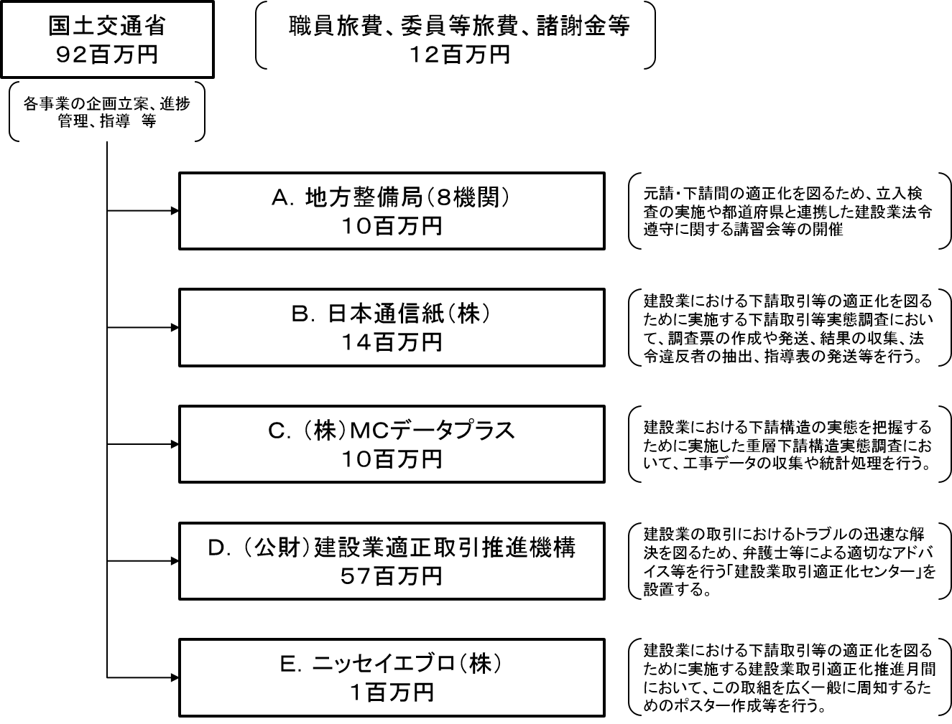

【示達】

【一般競争入札】

【随意契約（企画競争）】

【総合評価入札】

【随意契約（少額）】
...

